상품제안서
엔보우 PD 10000mAh 보조배터리 P10 | 상품코드: F25534

 |  |  |  |  |  |  | 02-412-0044 | www.easy1.co.kr
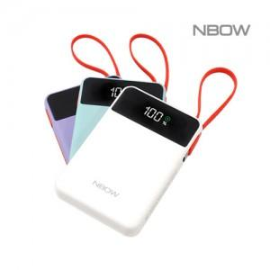

【상세/제작정보】 | 화이트 품절

【인쇄/포장옵션】 | 레이저, 풀칼라 / 시판박스

【공급단가】 | 수량 | 100~ | 300~ | 500~ | 1,000~ | 3,000~
*VAT별도 | 단가 | 16,140원 | 15,870원 | 15,470원 | 15,200원 | 14,790원

【상품 URL】 | https://dev.easy1.co.kr:443/src/goods_detail.php?gdno=25534

